Técnicas
A.P.C.R
Técnicas de Recolección

 | Métodos de recolección de datos primarios
 | Estos métodos se enfocan en conseguir datos primarios y se recolectan a través de la experiencia de primera mano, más que de información disponible generada en el pasado. Como resultado, aportan información específica, altamente auténtica y precisa.
 | Los métodos de recolección de datos primarios pueden dividirse en dos categorías: métodos cuantitativos y métodos cualitativos.

 | Cualitativo
 | Los métodos de recolección de datos cualitativos son muy útiles para conocer las experiencias, las opiniones, emociones y observaciones de las personas que estamos investigando.
 | Cuantitativo
 | Los métodos cuantitativos en recolección de datos generalmente están orientados hacia el uso de herramientas estadísticas. Por ejemplo, las empresas o consultoras que realizan investigaciones de mercados pronostican la demanda sobre la base de datos históricos.

 | Entrevista | Encuesta

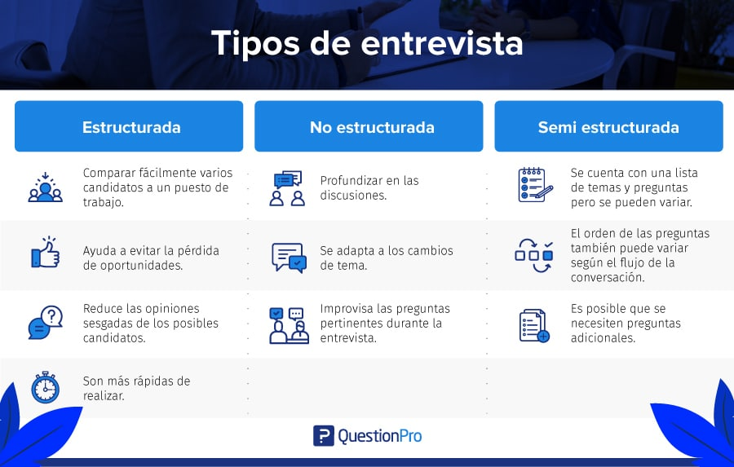
 | La entrevista es uno de los métodos cualitativos más utilizados en la investigación. Es por ello que abordaremos los diferentes tipos de entrevistas que puedes utilizar para obtener la información que necesitas. La entrevista de investigación es uno de los métodos de recopilación de datos informativos. Este método permite recoger y analizar varios elementos: la opinión, la actitud, los sentimientos, las representaciones de la persona entrevistada. | Una encuesta es una serie de preguntas dirigidas a los participantes en la investigación. Las encuestas pueden ser administradas en persona, por correo, teléfono o electrónicamente (como correo electrónico o en Internet). También pueden administrarse a un individuo o a un grupo. Las encuestas son utilizadas para tener información sobre muchas personas y pueden incluir opciónó múltiple o preguntas abiertas (como información demográfica, salud, conocimiento, opiniones, creencias, actitudes o habilidades)
 | A diferencia de la encuesta, la entrevista establece una relación especial entre el investigador y la persona entrevistada. Se usa para probar hipótesis y para sacar a la luz otras nuevas.

 |  | Encuesta cualitativa
 |  | La encuesta cualitativa es un método de recolección de datos que permite utilizar preguntas abiertas y técnicas de análisis cualitativas para identificar temáticas, sentimientos, opiniones y otros aspectos de la experiencia de los encuestados.
 |  | Generalmente se utiliza en una fase inicial de una investigación mixta para tener una primera aproximación que pueda generar hipótesis

 | Entrevista semi estructurada Otro de los tipos de entrevistas es la entrevista semi estructurada, la cual hace unas cuantas preguntas en un orden preestablecido, mientras que otras se hacen en orden aleatorio. Este tipo de entrevista consiste en preguntas específicas y generales. El entrevistador hará preguntas más abiertas que permitan el debate. En algunos casos, el entrevistador prepara una lista de preguntas pero no las hace todas, o simplemente prepara una lista de temas. A veces, el entrevistador comienza con preguntas en un orden fijo pero luego decide hacer preguntas de seguimiento basadas en las respuestas de los entrevistados. Las entrevistas semiestructuradas tienen lo mejor de los mundos. Permiten ahorrar tiempo de entrevista y, al mismo tiempo, conocer las tendencias de comportamiento del candidato y sus habilidades de comunicación.

Reportes Gráficos
A.P.C.R
Reportes Gráficos

 | 1. ¿Está usted de acuerdo con implementar en el Conjunto Residencial, una página web del mismo, en donde además de dar a conocer nuestro sector nos permita indagar en varios servicios?

 |  | Pregunta 1 | Frecuencia Absoluta | Frecuencia Relativa | Frecuencia Relativa %
 |  | Util | 35 | 0.8 | 79.55%
 |  | Un poco util | 6 | 0.1 | 13.64%
 |  | Inutil | 3 | 0.1 | 6.82%
 |  | TOTALES | 44 | 1.0 | 100.00%

Grafico de barras
 | Pregunta 1
Un poco util | 35
Inutil | 6
Inutil | 3
Grafico Circular
Util | 79.55%
Un poco util | 13.64%
Inutil | 6.82%

 | 2. Una de las funcionalidades de esta página, es que, a través de esta, usted pueda generar información sobre el estado actual de su deuda con la parte administrativa, adicional que una vez usted se acerque a cancelar le sea generado el recibo de pago en línea, ¿Qué opina usted?

 |  | Pregunta 2 | Frecuencia Absoluta | Frecuencia Relativa | Frecuencia Relativa %
 |  | Util | 38 | 0.9 | 86.36%
 |  | Un poco util | 2 | 0.0 | 4.55%
 |  | Inutil | 4 | 0.1 | 9.09%
 |  | TOTALES | 44 | 1.0 | 100.00%

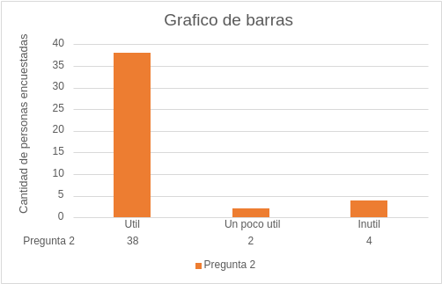
Grafico circular
Util | 86.36%
Un poco util | 4.55%
Inutil | 9.09%

 | 3. Adicional, se implementará para control y proceso administrativos una base de datos para que el Administrador ingrese la información para apartar las zonas comunes como “salones comunales, zonas BBQ y canchas” ¿Estaría usted de acuerdo, de que la administración del conjunto empiece a implementar herramientas tecnológicas en su proceso?

 |  | Pregunta 3 | Frecuencia Absoluta | Frecuencia Relativa | Frecuencia Relativa %
 |  | Util | 40 | 0.9 | 90.91%
 |  | Un poco util | 3 | 0.1 | 6.82%
 |  | Inutil | 1 | 0.0 | 2.27%
 |  | TOTALES | 44 | 1.0 | 100.00%

Grafico circular
Util | 90.91%
Un poco util | 6.82%
Inutil | 2.27%
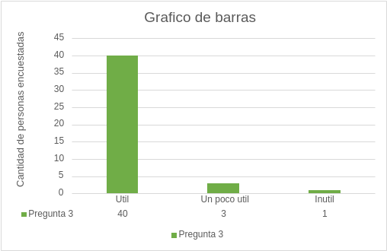

 | 4. Por otra, parte se permitirá que los copropietarios puedan realizar consultas en línea desde cualquier lugar a documentos como actas, acuerdos, comunicados de servicios sociales, entre otros. ¿Qué opina usted?

 |  | Pregunta 4 | Frecuencia Absoluta | Frecuencia Relativa | Frecuencia Relativa %
 |  | Util | 39 | 0.9 | 88.64%
 |  | Un poco util | 4 | 0.1 | 9.09%
 |  | Inutil | 1 | 0.0 | 2.27%
 |  | TOTALES | 44 | 1.0 | 100.00%

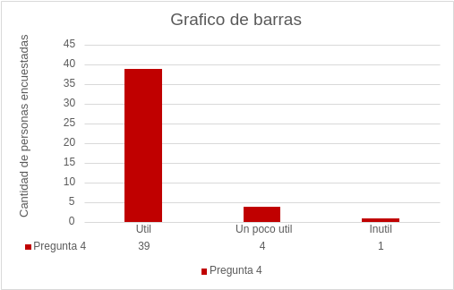
Grafico circular
Util | 88.64%
Un poco util | 9.09%
Inutil | 2.27%

 | 5. Igualmente se incluye un espacio, en el cual los copropietarios, van a poder solicitar el ingreso a visitantes con o sin vehículo llevando un registro en línea, adicional de que por este mismo medio pueda recibir la respuesta respectiva. ¿Estaría usted de acuerdo en este proceso?

 |  | Pregunta 5 | Frecuencia Absoluta | Frecuencia Relativa | Frecuencia Relativa %
 |  | Util | 39 | 0.9 | 88.64%
 |  | Un poco util | 2 | 0.0 | 4.55%
 |  | Inutil | 3 | 0.1 | 6.82%
 |  | TOTALES | 44 | 1.0 | 100.00%

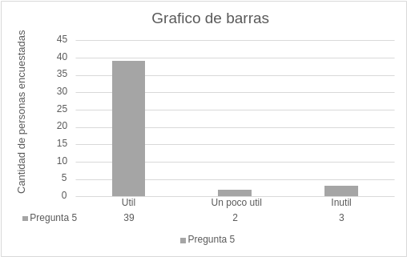
Grafico circular
Util | 88.64%
Un poco util | 4.55%
Inutil | 6.82%

 | 6. ¿ Como es notificado cuando en la recepcion reciben un paquete para usted ?

 |  | Pregunta 6 | Frecuencia Absoluta | Frecuencia Relativa | Frecuencia Relativa %
 |  | LLamada | 24 | 0.5 | 54.55%
 |  | Vigilante va a su apto | 0 | 0.0 | 0.00%
 |  | Tiene que acercarse a recepcion a preguntar | 14 | 0.3 | 31.82%
 |  | Otro | 6 | 0.1 | 13.64%
 |  | TOTALES | 44 | 1.0 | 100.00%

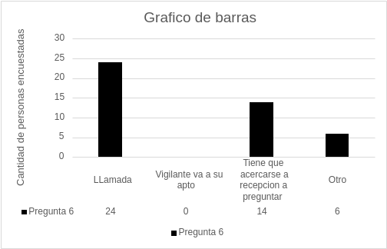
Grafico circular
LLamada | 54.55%
Vigilante va a su apto | 0.00%
Tiene que acercarse a recepcion a preguntar | 31.82%
Otro | 13.64%

 |  | 7. ¿ De que manera recibe la cuenta de cobro que debe pagar por administracion del conjunto ?

 |  | Pregunta 7 | Frecuencia Absoluta | Frecuencia Relativa | Frecuencia Relativa %
 |  | Fisica | 22 | 0.5 | 50.00%
 |  | Mensaje de texto | 3 | 0.1 | 6.82%
 |  | Correo electronico | 18 | 0.4 | 40.91%
 |  | Ninguna de las anteriores | 1 | 0.0 | 2.27%
 |  | TOTALES | 44 | 1.0 | 100.00%

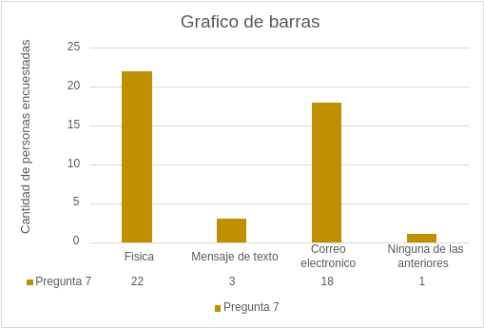
Grafico circular
Fisica | 50.00%
Mensaje de texto | 6.82%
Correo electronico | 40.91%
Ninguna de las anteriores | 2.27%

